比較とグラフ
タイ C-SUV｜Toyota・Mazda・中国系

2026-10-08確認。現行7仕様＋トヨタICEの過去1仕様。写真は「車体写真」に埋め込み。

モデル | グレード | 動力 | 通常価格 THB | 一般特価 THB | 出力 PS | 出力の定義 | 全長 mm | WB mm | 販売状態
Corolla Cross | HEV Smart | HEV | 989,000 |  | 122 | システム | 4,460 | 2,640 | 現行掲載
Corolla Cross | 1.8 Sport Plus | ICE ガソリン | 999,000 |  | 140 | エンジン | 4,460 | 2,640 | 過去仕様 MY2024
CX-30 Essential | 2.0 Prime | ICE ガソリン | 899,000 |  | 165 | エンジン | 4,395 | 2,655 | 現行掲載
CX-5 | 2.0 S | ICE ガソリン | 1,219,000 |  | 165 | エンジン | 4,575 | 2,700 | 現行掲載
ATTO 3 | Premium | BEV | 799,900 | 669,900 | 204 | モーター | 4,455 | 2,720 | 現行掲載
ATTO 3 | Extended | BEV | 899,900 | 769,900 | 204 | モーター | 4,455 | 2,720 | 現行掲載
H6 | HEV Pro | HEV | 969,000 |  | 243 | システム | 4,703 | 2,738 | 現行掲載
H6 | PHEV Pro | PHEV | 1,089,000 |  | 326 | システム | 4,703 | 2,738 | 現行掲載

トヨタICEはMY2024価格。現在の公式ラインアップには掲載なし。現行車と時点が異なるため価格グラフから除外。
BYDの特価：2026/10/1～31。Extendedの追加条件付き価格739900THBは「仕様・価格・出典」に別掲。
H6はページに特価表示あり。期間確認が不十分なため、上表の一般特価は空欄。詳細は出典表の行25以降。

現行の通常公表価格（THB）
 | 通常価格 THB
最大出力（PS）
 | 出力 PS

PSの比較は出力の定義が異なる。BYDはkWからPSへ換算。加速比較には車重や出力特性も必要。

販売構成を考えるための仮説

価格：ATTO 3 Premiumは通常799900THB、10月一般特価669900THB。CX-30 Primeの899000THBより低い。
動力：ToyotaのHEVと中国系のHEV/PHEV/BEVは、ガソリンICE中心のMazdaと選択肢が異なる。
サイズ：H6はCorolla Crossより全長243mm、WB98mm長い。同じSUVでも空間や車格の訴求が異なる。

この比較は商品・価格の仮説を整理するもの。販売増減の因果確認には月次グレード販売、実売値引、在庫等が必要。

車体写真
車体写真｜タイ向けモデルの外観

写真は外観参考。色・ホイール・装備は比較表のグレードと一致しない場合があります。

1 Toyota Corolla Cross
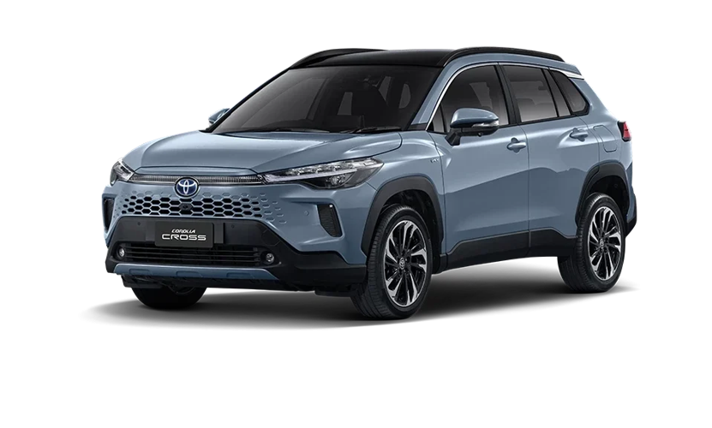

2024改良後の外観。正規販売店掲載。グレード未特定。HEV/ICEの外観参考。
画像URL・掲載ページ：仕様・価格・出典の写真番号欄を参照。

2 Mazda CX-30 Essential
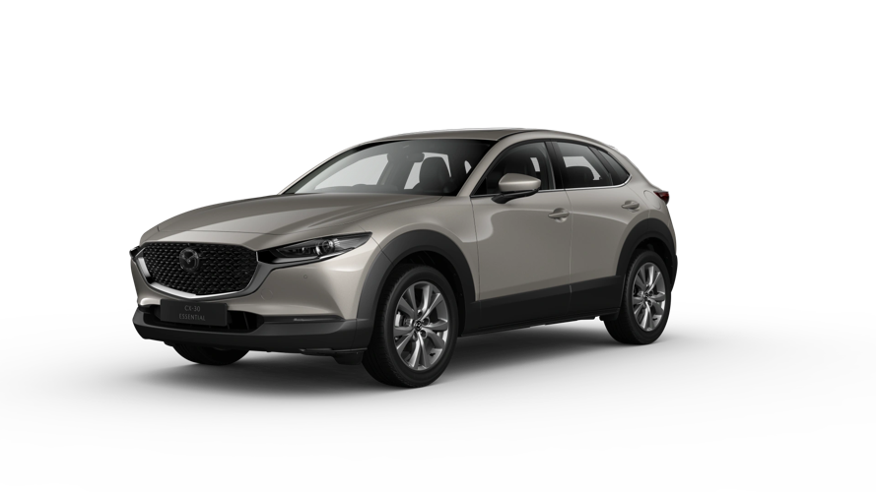

タイ公式の車体画像。掲載グレード未特定。Primeの装備を表すとは限らない。
画像URL・掲載ページ：仕様・価格・出典の写真番号欄を参照。

3 Mazda CX-5
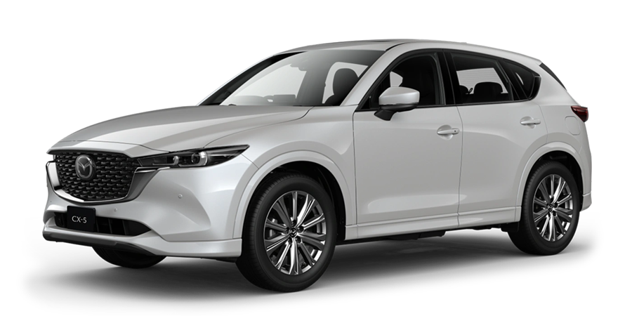

タイ公式の車体画像。掲載グレード未特定。2.0 Sの装備を表すとは限らない。
画像URL・掲載ページ：仕様・価格・出典の写真番号欄を参照。

4 BYD ATTO 3
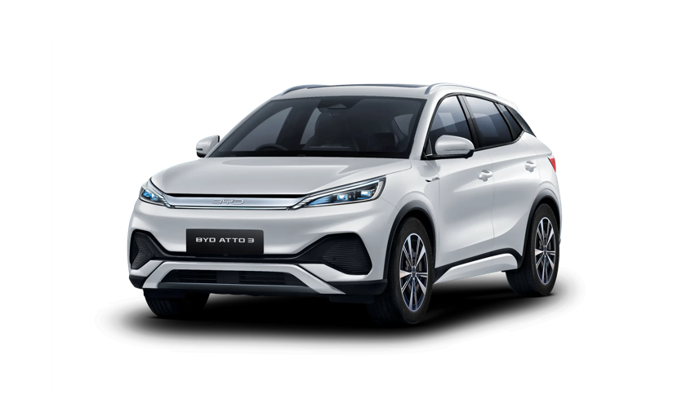

タイ公式のFrost White車体画像。Premium/Extendedの外観参考。
画像URL・掲載ページ：仕様・価格・出典の写真番号欄を参照。

5 GWM HAVAL H6
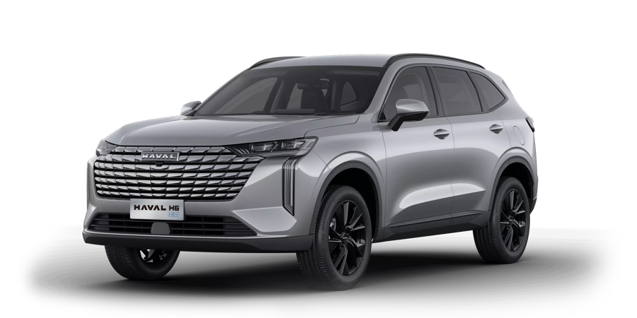

タイ公式 HEV Proの車体画像。PHEV Proは共通モデルの外観参考。
画像URL・掲載ページ：仕様・価格・出典の写真番号欄を参照。

